Sheet1
医废院内追溯管理系统产品功能参数
序号 | 设备名称 | 图片 | 功能描述 |  |  | 采购数量 | 预算 单价 | 预算 总价 | 供货期 | 备注
1 | 无屏幕智能仓库医废转运车 | 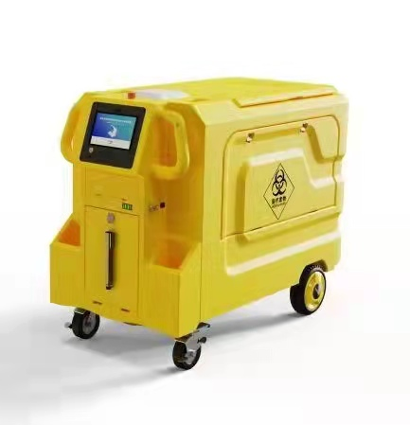 | 2、设备用途：医疗废弃物称重记录转运 3、技术规格及参数指标、功能要求： （1)、电池电压：12V32A*2节=24V （2）、驱动电机工作电流：10A*2个=20A （3）、工作湿度：< 95% @ 25 °C 无凝露 （4）、工作温度：-20 °C - + 55 °C |  |  | 2 | 24000 | 48000
 |  |  | 中控台 | 无线连接 | 蓝牙5.0，支持一对多蓝牙设备(BT4.2)连接且可同时使用 (蓝牙设备有体重秤、扫描枪）.
 |  |  |  | 称台表头 | 称重显示,称重量程50KG.
 |  |  |  | 其他功能 | 支持剩余电量显示（动力车铅蓄电池）
 |  |  | 颜色 | 整车主题颜色 | 黄色 色号：Y06
 |  |  |  | 容积尺寸 | 1240*700*870mm=750升左右
 |  |  |  | 开门方式 | 单侧开门+顶部开门。顶部使用气动支撑方式。
 |  |  |  | 转向方式 | 万向轮手动操作。
 |  |  |  | 载重量 | 200KG
 |  |  |  | 空载重量 | 65KG
 |  |  |  | 称台尺寸 | 30cm*40cm
 |  |  |  | 车厢材质 | PE
 |  |  |  | 储物盒 | 支持，左右各一个储物盒，积水自动排空。
 |  |  |  | 扫满腔储物盒 | 有
 |  |  |  | 驱动轮轮胎 | 橡胶实心轮胎，静音设计。
 |  |  |  | 万向轮 | 橡胶实心轮胎，静音设计
 |  |  |  | 电子称台 | 台面：30*40cm,可折叠收放，支持地脚支撑。
 |  |  |  | 电子标签储物盒 | 有
 |  |  | 电气 | 充电时间 | 12小时
 |  |  |  | 充电电流 | 24V3.5A
 |  |  |  | 称重量程 | 50KG
 |  |  |  | 行车喇叭 | 支持
 |  |  |  | 电量显示 | 支持
 |  |  |  | 前进后退切换 | 支持
 |  |  |  | 动力线径 | >4平方毫米
 |  |  |  | 喇叭 | 支持
 |  |  |  | 电子称量程 | 50KG
 |  |  | 动力性能 | 动力布置 | 前轮驱动，后轮万向轮从动。
 |  |  |  | 驾驶方式 | 行走跟随。
 |  |  |  | 行驶速度 | 三档位无级变速，一档最高2km/h,二档最高3.5km/h,三档最高5km/h
 |  |  |  | 驱动电机 | 2个，单个电机250W，带电磁刹车功能。
 |  |  |  | 刹车 | 支持，电磁刹车，可手动解除制动。
 |  |  |  | 续航里程 | 60km
 |  |  |  | 最大爬坡角度 | 18°
2 | 医废收运手持终端 | 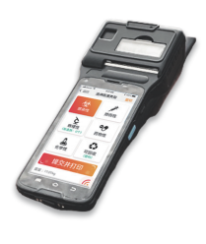 | 1、医疗废物打包功能：通过手持机进行医疗废物打包信息登记，手持机能够进行医疗废物与RFID标签进行一对一的绑定，同时可以通过手工上报的方式将医废种类、位置等信息进行上报。医疗废物交接：手持设备进行医疗废物的交接，交接过程需要病区人员和转运人员一对一交接，首先需要扫描工号进行人员信息的核对，完成核对后通过扫描医疗废物的RFID标签进行交接。医疗废物追溯：手持机的追溯主要用于医疗废物的追溯查询，准确定位医疗废物的流转环节问题，保证医疗废物管理的准确性。 处理器：八核 2.5GHz 图形处理器：Mali760-MP2 存储器：2G LPDDR2 RAM+16G EMMC ROM 操作系统：Android5.1 显示屏：5.0”IPS屏，分辨率：1280*720 操作方式：电容式触控，支持湿手或戴手套输入 工作环境温度：-25～65℃, 湿度： 5%～95%（无冷凝） 打印：打印速度与打印环境相关，最快可达40mm/秒 通讯接口：Micro USB2.0, 支持OTG 存储接口：TF卡糟( Micro SD-l11) 可以支持2G-32G 蓝牙传输：Bluetooth4.0+EDR 电池容量：≥4000mAh 续航时间： 正常使用≥8小时； 待机≥ 100小时 物联网NFC：支持14443A/B、15693协议；读卡距离: 0cm-5cm 物联网RFID：（920MHz-925MHz) 支持EPC C1/G2﹑ISO18000-6C协议 网络连接：4G/3G/2G、Wi-Fi、GPRS、 Bluetooth、GPS、BDS |  |  | 2 | 14000 | 28000
3 | 仓库终端主机（仓库终端天线） |  | 1、仓库终端：尺寸：200mmx125mmx30mm 电源：DC12V，宽电压9-24V ；工作电流：0.5A 最大1.2A； 工作湿度：< 95% @ 25 °C 无凝露 ；工作温度：-20 °C - + 55 °C ； 网络接口：10M/100M自适应以太网；输出功率：0-30 dbm；读取距离：0-5米 依据标签和天线不同参数和性能；读卡距离：增益5db天线配置,0-6M；工作频段：FCC ISM 902~928MHz 或 ETSI 865.6~867.6MHz 2、仓库终端天线：读写距离：0~6米；产品尺寸：240X240X50MM； 产品特点：高速读取，防冲突机制，IP6级防水防尘； 工作频率：902~928Mhz；协议:支持双协议6C/6B；输出功率：0-30dBm可调；天线：内置圆极化天线；电源：+12V DC，平均功耗小于2瓦 |  |  | 1 | 41000 | 41000

4 | RFID芯片扎带 |  | 芯片封装：封装RFID芯片 扎带部分：不可逆扎带 读取距离：0-10米 依据读取终端和天线不同参数和性能 工作频率：860~868MHz/902～928MHz |  |  | 10000 | 1.7 | 17000
5 | 护士工牌 |  | 规格：85.5*54*0.76mm 感应距离：2.5-10cm（与读卡器有关） 工作频率：902~928Mhz 读写时间：1~2ms 工作温度：-20°C~85°C 擦写寿命：>100,100次 |  |  | 5 | 5 | 25
6 | 热敏打印纸 |  | 材质特性：防油、防水、防刮三防热敏不干胶 规格尺寸：54*40mm/55*80mm 张数：100张/卷 |  |  | 100 | 10 | 1000
7 | 蓝牙手提秤 | 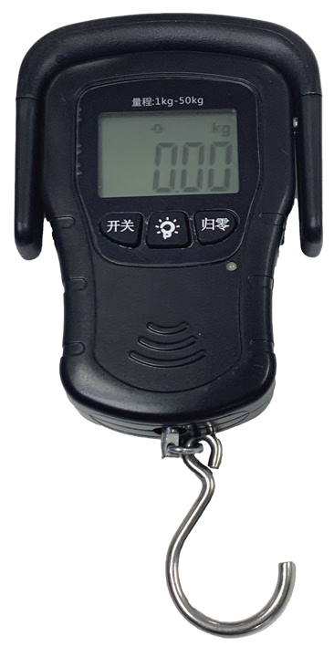 | 材质：ABS工程塑料 称重范围：0~50kg 适用电池：3节7号碱性电池 显示屏：4.5位大LCD显示屏 产品尺寸：长15.2cm*9cm*2.8cm 背光显示：绿色 产品净重：毛重260/310g 功能配置：内置100cm卷尺 关机功能：60秒无操作自动关机 追踪功能：自动去皮零点追踪 |  |  | 2 | 1200 | 2400
备注： | 医废追溯系统需与医院现有系统相匹配兼容 |  |  |  |  |  |  | 137425

